Resumo
 |  |  | Mês de referência: | fevereiro/2024

Premissas de Participação
 | Empresa |  | SCP | PRIME
 | Partcipação do Sócio |  |  | 40%

Vendas do Período
A | VGV Bruto |  | 1,921,098.98 | 768,439.59
B | Comissão paga pelo cliente diretamente ao time de vendas |  | 103,408.31 | 41,363.32
C = A - B | VGV Liq. de Comissão |  | 1,817,690.67 | 727,076.27

Recebíveis do Período
D | Recebíveis do Período | Receita líquida de venda de lotes | 529,789.33 | 211,915.73

Deduções do Período
E | Impostos |  | 31,416.51 | 12,566.60
F = D x 1% | ADM de carteira | 1% | 5,297.89 | 2,119.16
G | Despesas com boletos e negativação |  | 312.17 | 124.87
H | Despesas com cartório de protestos com cobrança |  | - | -
I | Despesas com serviços bancários |  | - | -
J | Despesas com contabilidade do mês | fevereiro/2024 | 300.00 | 120.00
K | Despesas com custas processuais |  | - | -
L | Despesas com honorários advocatícios com cobrança |  | - | -
M | Despesas com estoque (IPTU) | Parcela 1/10 | 2,130.22 | 852.09
N = C x 4% | Marketing | 4% | 72,707.63 | 29,083.05
O = D - E - F - G - H - I - J - K - L - M - N | Distribuição antes da Amortização da Dívida |  |  | 167,049.97

Dívida Prime
P | Saldo inicial do mês | fevereiro/2024 |  | 1,464,548.48
Q = O x 70% | Amortização da Divida no Período | 70% da parcela de distribuição da Prime no mês | 7 de 40 | 116,934.98
R = P - Q | Saldo Amortizado |  |  | 1,347,613.50
S = R x IPCA do Período | IPCA do Período | fevereiro/2024 | 0.83% | 11,185.19
T = R * 0,95% | Juros do Período | 0,95% a.m. | 0.95% | 12,802.33
U = R + S + T | Saldo final do mês | fevereiro/2024 |  | 1,371,601.02

Valor a ser depositado ou saldo a ser abatido no próximo mês
V = O - Q | Total mês |  |  | 50,114.99

RECIBO
Eu, João Tomaz Rodrigues Plaça, representante da empresa Prime Brasil Incorporações Ltda., junto a SCP, com sede na Rua Coronel José Domingos Vasconcelos, nº 359, Vila Adyanna, São José dos Campos - SP, registrada no CNPJ sob n° 10.698.477/0001-46, declaro que recebi da Vece Incorporadora Ltda., inscrita no CNPJ 08.979.115/0001-81 a importância de R$ 50.114,99 (CINQUENTA MIL, CENTO E QUATORZE REAIS E NOVENTA E NOVE CENTAVOS) representada pela transferência efetuada em 20/03/2024 de mesmo valor para conta no Banco Itaú, Agencia 1529, Conta Corrente 72456-7, quantia essa referente à Distribuição de Resultado de Vendas de Lotes no mês de FEVEREIRO de 2024 do Loteamento Colinas do Parahyba, localizado em Tremembé - SP, conforme demonstrativo acima. Para que o presente recibo surta seus efeitos legais e jurídicos, assino-o em 02 (duas) vias de igual teor e forma.

São José dos Campos, _____ de _____________________ de __________.

__________________________________________
Prime Brasil Incorporações Ltda

PREMISSAS DE CONTRATO
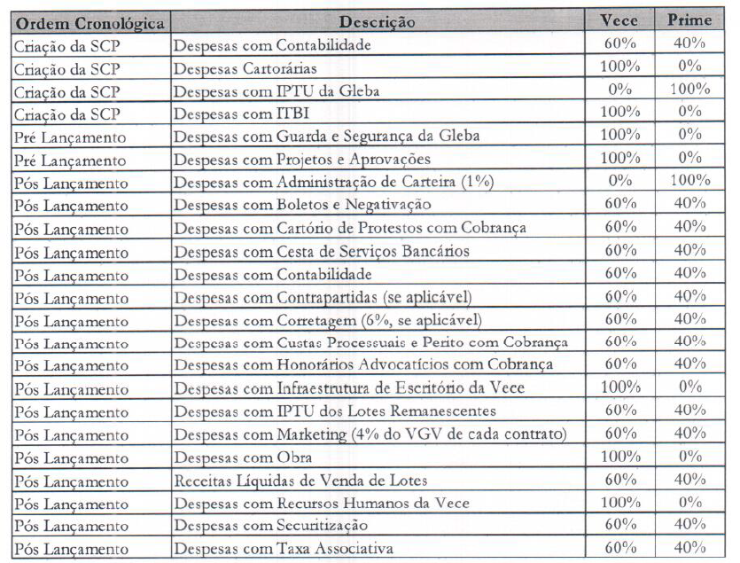
CONTRATO DE SOCIEDADE EM CONTA DE PARTICIPAÇÃO PARA FINS DE CONSECUÇÃO DE LOTEAMENTO - FIRMADO EM 04/12/2018 ENTRE VECE INCORPORADORA E PRIME BRASIL

(G) Extrato bancário
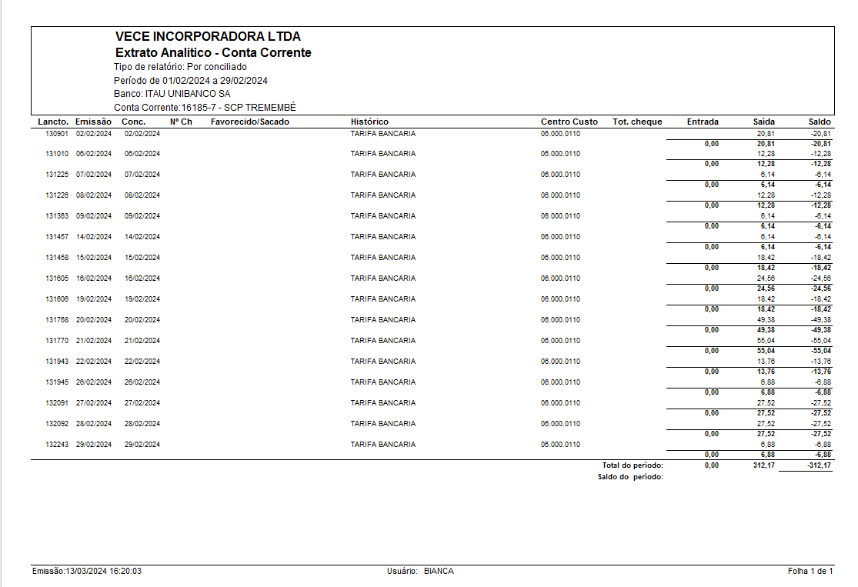
Logotipo Itaú
Atualização: | 01/03/2024 às 10:20:22h
Nome: | VECE INCORPORADORA LTDA
Agência: | 4824
Conta: | 16185

Lançamentos
Periodo: | 01/02/2024 até 29/02/2024

data | lançamento | ag./origem | valor (R$) | saldo (R$)
31/01/2024 | SALDO ANTERIOR |  |  | 1,157,106.57
01/02/2024 | SDO CTA/APL AUTOMATICAS |  |  | 1,157,106.57
02/02/2024 | SISPAG |  | -2,725.74
02/02/2024 | SISPAG FORNECEDORES |  | -377.00
02/02/2024 | SISPAG FORNECEDORES TED | 4824 | -800.00
02/02/2024 | TAR COBRANCA EXP | 4824 | -20.81
02/02/2024 | REND PAGO APLIC AUT MAIS |  | 12.37
02/02/2024 | SDO CTA/APL AUTOMATICAS |  |  | 1,153,195.39
05/02/2024 | SDO CTA/APL AUTOMATICAS |  |  | 1,153,195.39
06/02/2024 | TAR/CUSTAS COBRANCA |  | -12.28
06/02/2024 | MOV TIT COB DISP 06/02S | 4824 | 2,985.11
06/02/2024 | SDO CTA/APL AUTOMATICAS |  |  | 1,156,168.22
07/02/2024 | SISPAG |  | -1,050.00
07/02/2024 | SISPAG TRIBUTOS | 4824 | -2,972.49
07/02/2024 | TAR/CUSTAS COBRANCA |  | -6.14
07/02/2024 | MOV TIT COB DISP 07/02S | 9123 | 5,000.00
07/02/2024 | MOV TIT COB DISP 07/02S | 4824 | 136,300.00
07/02/2024 | SDO CTA/APL AUTOMATICAS |  |  | 1,293,439.59
08/02/2024 | TAR/CUSTAS COBRANCA |  | -12.28
08/02/2024 | MOV TIT COB DISP 08/02S | 4824 | 51,888.24
08/02/2024 | SDO CTA/APL AUTOMATICAS |  |  | 1,345,315.55
09/02/2024 | SISPAG |  | -6,072.32
09/02/2024 | SISPAG FORNECEDORES |  | -1,400.00
09/02/2024 | SISPAG FORNECEDORES TED | 4824 | -85,538.92
09/02/2024 | SISPAG FORNECEDORES TED | 4824 | -27,672.50
09/02/2024 | TAR/CUSTAS COBRANCA |  | -6.14
09/02/2024 | MOV TIT COB DISP 09/02S | 4824 | 3,518.27
09/02/2024 | REND PAGO APLIC AUT MAIS |  | 530.09
09/02/2024 | SDO CTA/APL AUTOMATICAS |  |  | 1,228,674.03
14/02/2024 | TAR/CUSTAS COBRANCA |  | -6.14
14/02/2024 | MOV TIT COB DISP 14/02S | 4824 | 5,048.68
14/02/2024 | SDO CTA/APL AUTOMATICAS |  |  | 1,233,716.57
15/02/2024 | TAR/CUSTAS COBRANCA |  | -18.42
15/02/2024 | MOV TIT COB DISP 15/02S | 4824 | 3,258.07
15/02/2024 | SDO CTA/APL AUTOMATICAS |  |  | 1,236,956.22
16/02/2024 | SISPAG FORNECEDORES |  | -1,600.00
16/02/2024 | TAR/CUSTAS COBRANCA |  | -24.56
16/02/2024 | MOV TIT COB DISP 16/02S | 4824 | 8,285.22
16/02/2024 | SDO CTA/APL AUTOMATICAS |  |  | 1,243,616.88
19/02/2024 | SISPAG FORNECEDORES |  | -1,886.07
19/02/2024 | TAR/CUSTAS COBRANCA |  | -18.42
19/02/2024 | MOV TIT COB DISP 19/02S | 4824 | 13,338.52
19/02/2024 | SDO CTA/APL AUTOMATICAS |  |  | 1,255,050.91
20/02/2024 | SISPAG |  | -143.18
20/02/2024 | SISPAG FORNECEDORES |  | -14,932.28
20/02/2024 | TAR/CUSTAS COBRANCA |  | -49.38
20/02/2024 | MOV TIT COB DISP 20/02S | 9026 | 2,747.98
20/02/2024 | REND PAGO APLIC AUT MAIS |  | 60.00
20/02/2024 | SDO CTA/APL AUTOMATICAS |  |  | 1,242,734.05
21/02/2024 | SISPAG FORNECEDORES TED | 4824 | -210.04
21/02/2024 | TAR/CUSTAS COBRANCA |  | -55.04
21/02/2024 | MOV TIT COB DISP 21/02S | 4824 | 156,565.66
21/02/2024 | SDO CTA/APL AUTOMATICAS |  |  | 1,399,034.63
22/02/2024 | TAR/CUSTAS COBRANCA |  | -13.76
22/02/2024 | MOV TIT COB DISP 22/02S | 4824 | 84,714.18
22/02/2024 | SDO CTA/APL AUTOMATICAS |  |  | 1,483,735.05
23/02/2024 | SISPAG TRIBUTOS | 4824 | -17,983.49
23/02/2024 | MOV TIT COB DISP 23/02S | 4824 | 11,023.69
23/02/2024 | REND PAGO APLIC AUT MAIS |  | 35.10
23/02/2024 | SDO CTA/APL AUTOMATICAS |  |  | 1,476,810.35
26/02/2024 | SISPAG |  | -2,200.00
26/02/2024 | SISPAG FORNECEDORES |  | -9,000.00
26/02/2024 | TAR/CUSTAS COBRANCA |  | -6.88
26/02/2024 | MOV TIT COB DISP 26/02S | 4824 | 11,877.57
26/02/2024 | SDO CTA/APL AUTOMATICAS |  |  | 1,477,481.04
27/02/2024 | TAR/CUSTAS COBRANCA |  | -27.52
27/02/2024 | MOV TIT COB DISP 27/02S | 4824 | 23,578.98
27/02/2024 | SDO CTA/APL AUTOMATICAS |  |  | 1,501,032.50
28/02/2024 | SISPAG |  | -7,450.00
28/02/2024 | SISPAG FORNECEDORES |  | -413.34
28/02/2024 | SISPAG FORNECEDORES |  | -128.10
28/02/2024 | SISPAG FORNECEDORES TED | 4824 | -1,270.60
28/02/2024 | TAR/CUSTAS COBRANCA |  | -27.52
28/02/2024 | MOV TIT COB DISP 28/02S | 9120 | 4,709.04
28/02/2024 | MOV TIT COB DISP 28/02S | 4824 | 2,259.94
28/02/2024 | REND PAGO APLIC AUT MAIS |  | 12.16
28/02/2024 | SDO CTA/APL AUTOMATICAS |  |  | 1,498,724.08
29/02/2024 | SISPAG FORNECEDORES |  | -76,471.34
29/02/2024 | SISPAG FORNECEDORES |  | -638.32
29/02/2024 | TAR/CUSTAS COBRANCA |  | -6.88
29/02/2024 | MOV TIT COB DISP 29/02S | 4824 | 2,690.18
29/02/2024 | REND PAGO APLIC AUT APR |  | 394.63
29/02/2024 | SDO CTA/APL AUTOMATICAS |  |  | 1,424,692.35

(J) Contabilidade
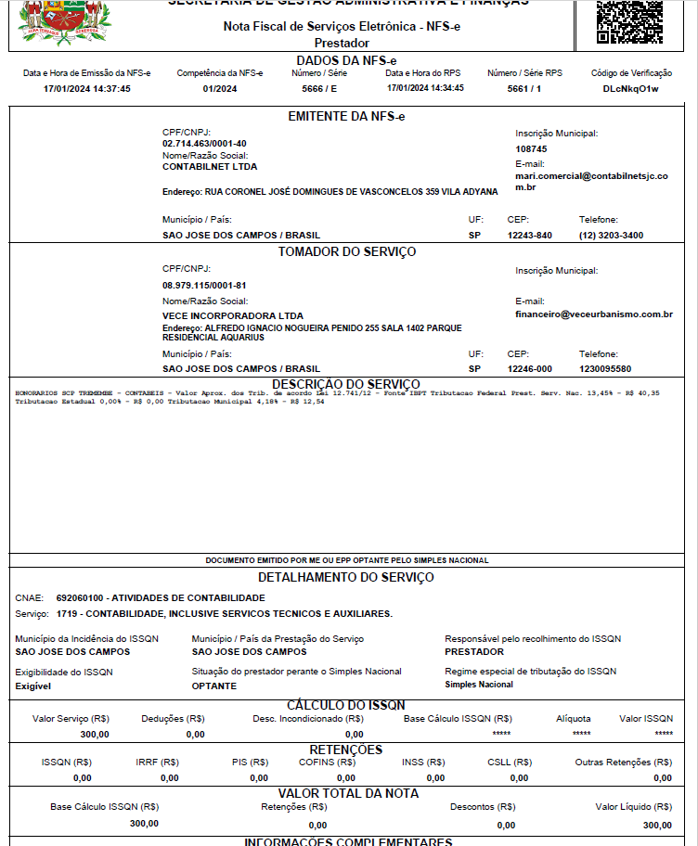
 | CONTABILIDADE PÓS LANÇAMENTO

Feb-24 | R$ 300.00 | NF 5666

(M) IPTU
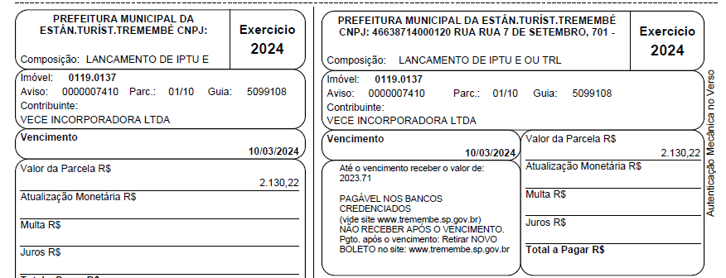

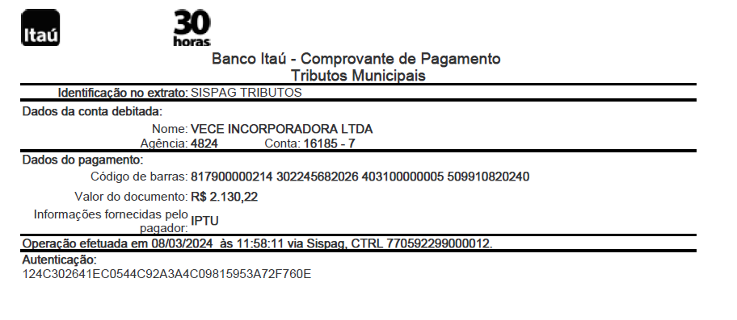

(S) IPCA
